Nivel de Pobreza
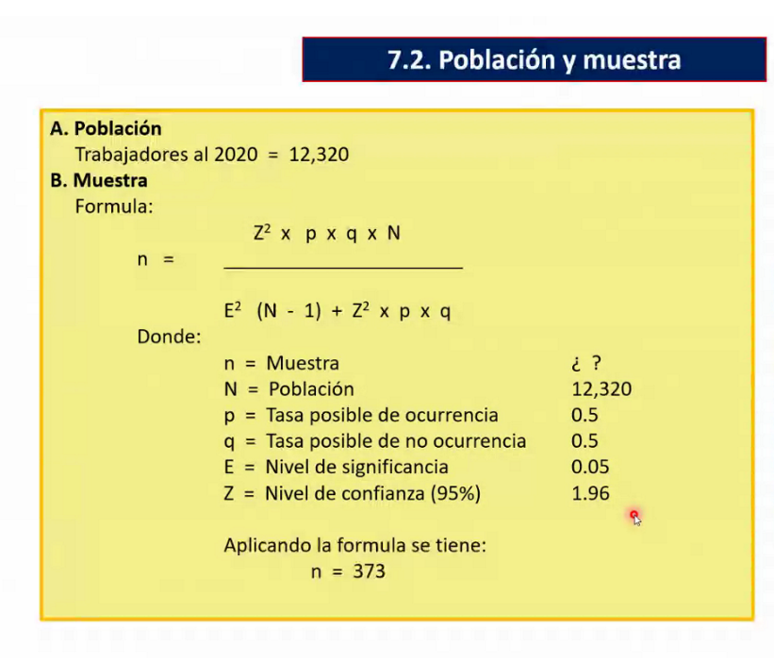
 | Total | POBRE EXTREMO | POBRE NO EXTREMO | Pobres | No pobres | %P
2004 | 839 | 154 | 350 | 504 | 335 | 60.07
2005 | 843 | 166 | 399 | 565 | 278 | 67.02
2006 | 845 | 204 | 345 | 549 | 296 | 64.97
2007 | 883 | 234 | 324 | 558 | 325 | 63.19
2008 | 856 | 197 | 282 | 479 | 377 | 55.96
2009 | 872 | 158 | 324 | 482 | 390 | 55.28
2010 | 864 | 142 | 250 | 392 | 472 | 45.37
2011 | 910 | 156 | 300 | 456 | 454 | 50.11
2012 | 929 | 141 | 308 | 449 | 480 | 48.33
2013 | 1078 | 144 | 348 | 492 | 586 | 45.64
2014 | 1100 | 102 | 313 | 415 | 685 | 37.73
2015 | 1137 | 103 | 294 | 397 | 740 | 34.92
2016 | 1171 | 76 | 306 | 382 | 789 | 32.62
2017 | 1152 | 63 | 291 | 354 | 798 | 30.73
2018 | 1192 | 60 | 327 | 387 | 805 | 32.47
2019 | 1169 | 79 | 330 | 409 | 760 | 34.99
TOTAL | 15840 | 2285 | 5417 | 7702

n= | 375
N= | 15840
p= | 0.5
q= | 0.5
E= | 0.05
Z= | 1.96

